Лист1
План для Андрея(Stickeron)
Задача | Выполнение | Материальные затраты | Сколько времени затрачено | Ошибки | Комментарии
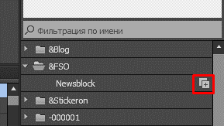 Скачать дополнение Woocomerce для сайта, и на чистом листе провести тренировку. Изучи как работает плагин, попробуй сделать адаптивный сайт. Подумай как ускорить процесс создания адаптивного сайта. Подсказка: для создания адаптивного дизайна большого числа элементов сначала на новой странице сделай адаптивный макет одного элемента, сохрани в библиотеку, а потом перенеси с точками остановки. Данные для отправки сайта на сервер FTP: (имя сервера: y9044774.beget.tech )(Имя пользователя хостинга: y9044774) (Пароль от хостинга: annamanna123) (Имя пользователя FTP: y9044774_andrew ) (Пароль директории: 1*JCkkvf ) |  |  |  |  | https://www.musegain.com/adobe-muse/woocommerce/ | https://yadi.sk/d/s_Lao9MZ3Tb9ce

